NewReq
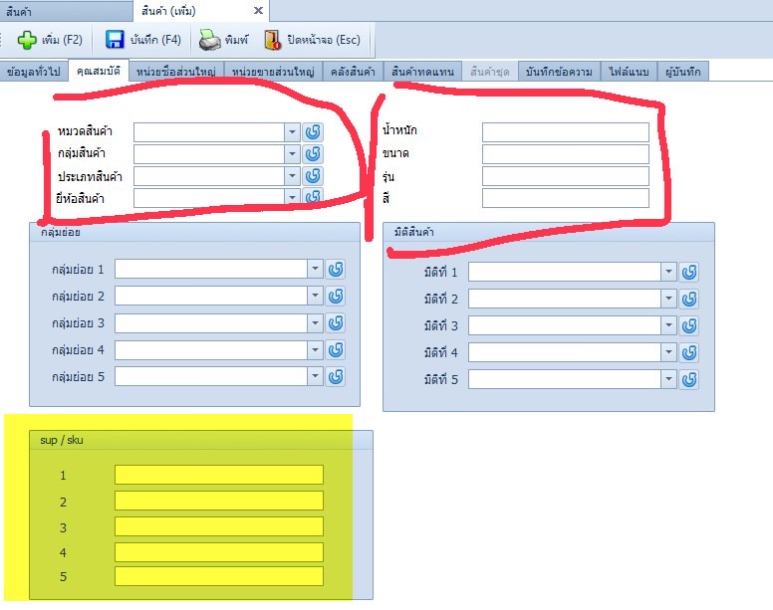
No | Task | Mandays/1500 B
1 | งานแมส/สรุป | 3.00
2 | Import /export product price จาก sku ซัพ ครั้งแรก อยากให้สามารถ export มา แล้วใส่แก้sku sup เข้าไปได้ | 2.00
3 | ใบกำกับภาษีอย่างย่อ/แยกหน้าเหมือนออนไลท์ | 2.00
4 | กำหนดราคาจากบริษัท แม่/ลูก1/ลูก2 เวลาลูก2 มาเปิดใบสั่งขายให้ดึงราคาจากแจ้ง จากแม่ หรือเกณฑ์ราคาแม่ | 1.00
5 | ในหน้าแสดงaccount/contact ให้แสดงบริษัทแม่ด้วย | 0.50
6 | ประวัติซื้อขายถ้าบริษัทไหน เป็นบริษัทแม่/ลูกกันดึงมาด้วย | 1.00
7 | ใบกำกับภาษี/ใบเสร็จ เพิ่มฟอร์มของบริษัท ให้ไปเลือกตอนปริ้น | 1.00
8 | ค้นหาประเภทเอกสาร ให้เลือกเลขคำสั่งซื้อได้ | -
9 | หน้าแสดงใบสั่งจอง/ใบสั่งขาย/ยืมสินค้า/ใบกำกับ/กำบกับออนไลน์/ใบส่งของ ให้ดึง เลขคำสั่งซื้อมาแสดง | -
10 | โปรโมชั่นซื้อ/ขาย ค้นหาลูกค้า เพิ่ม column กลุ่มลูกค้าให้ค้นหาและเลือกทั้งหมดได้ และ clone โปรเดิมได้ | -
11 | เพิ่มรายละเอียดโปร ในหน้าแจ้งราคาอยู่หลัง promotion | 0.50
12 | จำนวนวันประกัน ไป แสดง หน้า สินค้า / ระบบแจ้งราคา /กำหนดราคาสินค้า | -
13 | ราคาขายจริง | -
14 | shopee/lazada | 5.00
 | Total Mandays | 16.00
 | Total Cost | 24,000.00
 |  | 6,500.00
 | Import product เพื่อ update sku

บันทึกส่งของ2
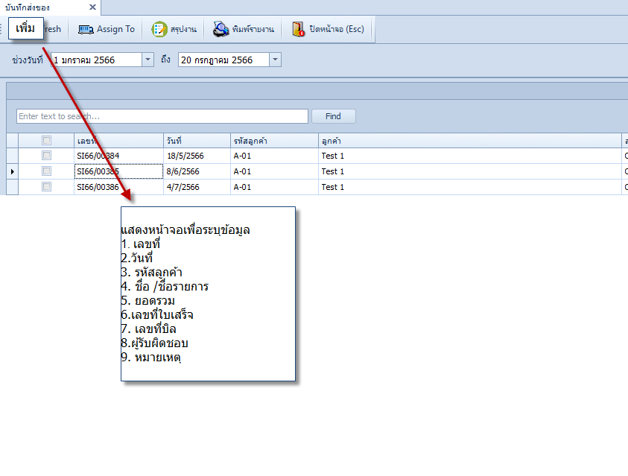
4500 บาท | หน้าจอเพิ่มงานส่งของ
 |  | 1. เลขที่
 |  | 2.วันที่
 |  | 3. รหัสลูกค้า
 |  | 4. ชื่อ /ชื่อรายการ
 |  | 5. ยอดรวม
 |  | 6.เลขที่ใบเสร็จ
 |  | 7. เลขที่บิล
 |  | 8.ผู้รับผิดชอบ
 |  | 9. หมายเหตุ
 |  | พวกนี้ จะมีหรือไม่มีช่องไหนก็ได้เลยครับ
 |  | ถ้ามีรหัสลูกค้า ให้ดึงมา ถ้าไม่มี ให้ พิมพ์ชื่อ/ชื่อรายการไปเลยครับ

SN
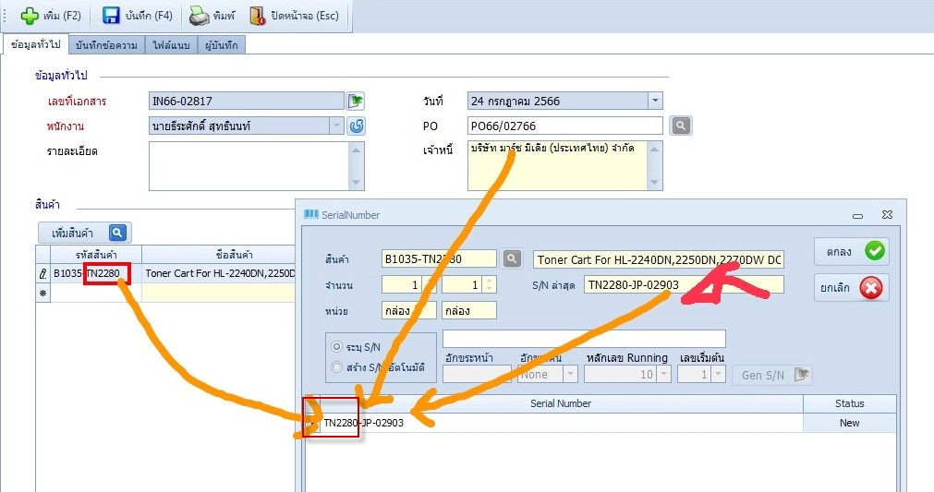
2000
เพิ่มช่องสำหรับระบุ code ทำ SN ในหน้า supplier
เพิ่มช่องสำหรับระบุ code ทำ SN ในหน้า สินค้า
** จะ default ค่าเป็นตัวอักษรทั้งหมดหลัง "-" ของรหัสสินค้า หากไม่เจอ "-" จะใช้รหัสสินค้าเลย สามารถมาแก้ไขได้ที่หน้าข้อมูลสินค้า
เพิ่มหน้าจอสำหรับกำหนดรูปแบบ SN ของสินค้า สามารถมารถกำหนดให้ SN เริ่มต้นเลข 1 ได้
หน้าทำรายการกรณีไม่เปิดหน้าจอ Gen SN ให้ระบบ Autogen เลย

ดึงใบสั่งจองไปใบสั่งขาย ใบสั่งขายเลือกไปใบส่งของ/ใบกำกับภาษี/ใบกำกับภาษีอนนไลน์/อย่างย่อด้วยนะครับ

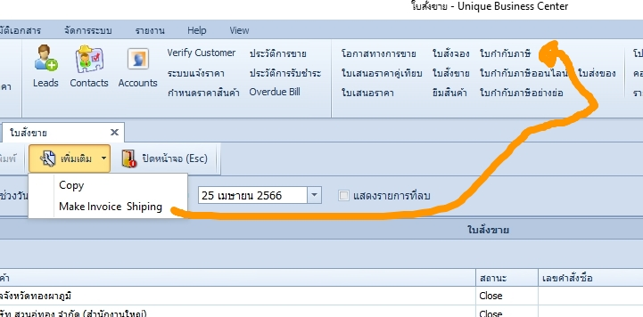

 | TN2280-JP-66-02903

เพิ่มช่องสำหรับระบุ code ทำ SN ในหน้า supplier
เพิ่มช่องสำหรับระบุ code ทำ SN ในหน้า สินค้า
** จะ default ค่าเป็นตัวอักษรทั้งหมดหลัง "-" ของรหัสสินค้า หากไม่เจอ "-" จะใช้รหัสสินค้าเลย สามารถมาแก้ไขได้ที่หน้าข้อมูลสินค้า
เพิ่มหน้าจอสำหรับกำหนดรูปแบบ SN ของสินค้า สามารถมารถกำหนดให้ SN เริ่มต้นเลข 1 ได้
หน้าทำรายการกรณีไม่เปิดหน้าจอ Gen SN ให้ระบบ Autogen เลย
ดึงใบสั่งจองไปใบสั่งขาย ใบสั่งขายเลือกไปใบส่งของ/ใบกำกับภาษี/ใบกำกับภาษีอนนไลน์/อย่างย่อ
Export สินค้าเพิ่มช่องให้นำข้อมูลไป Import ต่อได้เลย

